Подарки Дерево
ПОДАРКИ в сундучках на 2027 год - год Овцы
Сайт www.podarki-elki.ru Почта podarki-elki@mail.ru Тел. +7 (495) 565-38-48 Наполнение в подарках – кондитерские изделия ведущих российских фабрик

!!! Обращаем ваше внимание, что в прайсах цены указаны с НДС 22% .
Артикул | ФОТО | Название | Размеры, см | Вес вложения, гр | Состав ХИТ | Состав ЭЛИТНЫЙ
826001/Д25002 | 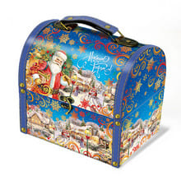 | Сундук Дед Мороз несет подарки | 17,1х12х15,5 см | 500 | 1,736 ₽ | 2,088 ₽
826002/Д26009 | 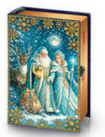 | Книга ДМ Снегурочка и Олень | 25x17x8.7 см | 700 | 1,742 ₽ | 2,165 ₽
826003/Д26003 | 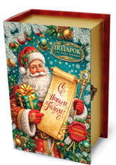 | Книга Деда мороза | 25x17x8.7 см | 700 | 1,742 ₽ | 2,165 ₽
826004/Д25024 |  | Книга малая Дед Мороз при луне | 25x17x8.7 см . | 700 | 1,742 ₽ | 2,165 ₽
826005/Д24002 | 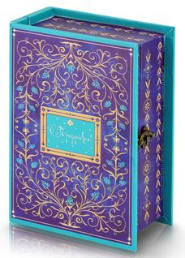 | Синяя книга сказок | 25x17x8.7 см | 700 | 1,742 ₽ | 2,165 ₽
826006/ДП068 | 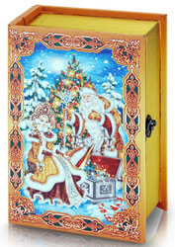 | Книга Волшебный ларец | 25x17x8.7 см Остаток 346 шт | 700 | 1,687 ₽ | 2,106 ₽
826007/ДП067 |  | Книга Волшебный подарок | 25x17x8.7 см | 700 | 1,687 ₽ | 2,106 ₽
826008/Д26007 | 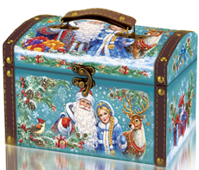 | Сундук Волшебство | 20х14х13.5 см | 700 | 1,890 ₽ | 2,324 ₽
826009/Д26005 | 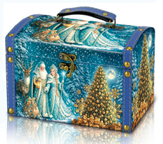 | Сундук ДМ Снегурочка и Олень | 20х14х13.5 см | 800 | 1,985 ₽ | 2,423 ₽
826010/Д25006 | 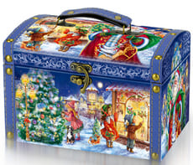 | Сундук Дед Мороз и дети | 20х14х13.5 см | 800 | 1,985 ₽ | 2,423 ₽
826011/Д26011 | 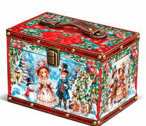 | Сундук Прованс | 20х15х12 см | 800 | 1,886 ₽ | 2,317 ₽
826012/Д26019 | 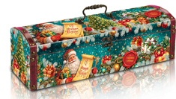 | Сундук Послание Деда Мороза | 35х11х11 см | 800 | 2,007 ₽ | 2,447 ₽
826013/Д24011 | 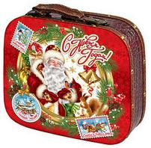 | Чемодан Северные гости | 26х10х22 см | 800 | 2,340 ₽ | 2,803 ₽
826014/Д25017 | 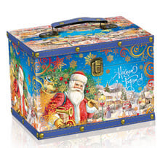 | Сундук Новогодние мотивы | 22x15x15,5 см | 1000 | 2,158 ₽ | 2,733 ₽
826015/Д26010 | 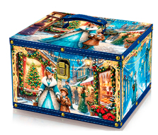 | Сундук Прогулка Город | 24х19,5х15 см | 1000 | 2,136 ₽ | 2,710 ₽
826016/Д26012 | 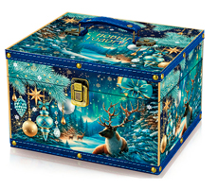 | Сундук Новогодние просторы | 24х19,5х15 см | 1000 | 2,136 ₽ | 2,710 ₽
826017/Д26013 | 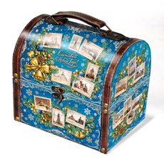 | Сундук Марки | 21,2х16х19,5 см | 1000 | 2,334 ₽ | 2,922 ₽
826018/Д26001 |  | Книга Новогодняя сказка | 32x22.5x10,7 см | 1000 | 2,520 ₽ | 3,121 ₽
826019/Д26028 | 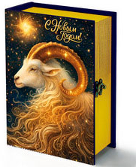 | Книга Золотой баран | 32x22.5x10,7 см | 1000 | 2,520 ₽ | 3,121 ₽
826020/Д26002 | 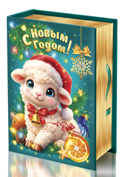 | Книга портрет Овечка | 32x22.5x10,7 см | 1000 | 2,520 ₽ | 3,121 ₽
826021/Д26018 | 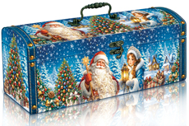 | Сундук Деда Мороза | 35х11х11 см | 1000 | 2,150 ₽ | 2,725 ₽
826022/Д25013 | 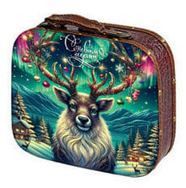 | Чемоданчик Северное сияние | 26х10х22 см | 1000 | 2,484 ₽ | 3,082 ₽
826023/Д26024 | 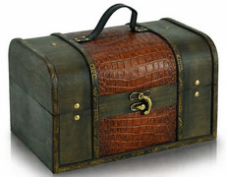 | Ларец кожаный | 25х16x15 см | 1000 | 2,612 ₽ | 3,219 ₽
826024/Д26025 | 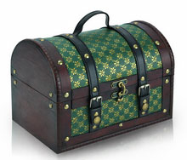 | Сокровище изумруда | 25х19х19 см | 1000 | 2,917 ₽ | 3,545 ₽
826025/Д26004 | 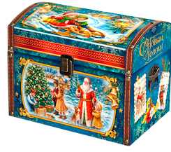 | Чудо-сундук Открытки | 26х17х17,5 см | 1000 | 2,370 ₽ | 2,961 ₽
826026/Д26006 | 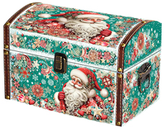 | Сундук Морозко | 26х17х17,5 см | 1000 | 2,370 ₽ | 2,961 ₽
826027/Д26008 | 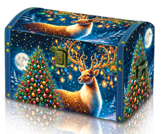 | Сундук Олень и Гирлянда | 26х17х17,5 см | 1000 | 2,370 ₽ | 2,961 ₽
826028/Д26020 | 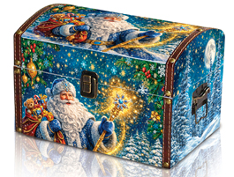 | Сундук Дед Мороз в шубе | 26х17х17,5 см | 1000 | 2,370 ₽ | 2,961 ₽
826029/Д26016 | 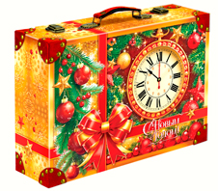 | Кейс Время Желаний | 35x25x11,5 см | 1000 | 3,002 ₽ | 3,636 ₽
826030/Д26017 | 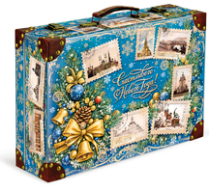 | Кейс Города | 35x25x11,5 см | 1000 | 3,002 ₽ | 3,636 ₽
826031/Д25015 | 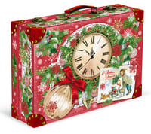 | Сундук Скоро праздник | 35x25x11,5 см | 1000 | 3,002 ₽ | 3,636 ₽
826032/Д24019 | 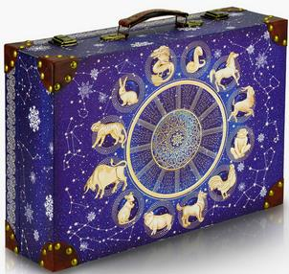 | Кейс Гороскоп | 35x25x11,5 см | 1000 | 3,002 ₽ | 3,636 ₽
826033/Д25018 | 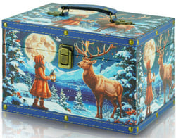 | Сундук Девочка и Олень | 24х19,5х15 см | 1200 | 2,287 ₽ | 2,973 ₽
826034/Д25001 | 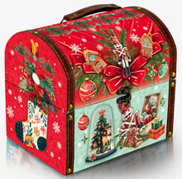 | Сундук Щелкунчик | 21,2х16х19,5 см | 1200 | 2,485 ₽ | 3,186 ₽
826035/Д25010 | 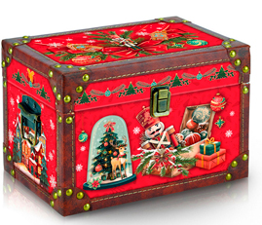 | Сундук Новогодняя сказка | 25,2х16,8х17 см | 1200 | 3,061 ₽ | 3,801 ₽
826036/Д26021 | 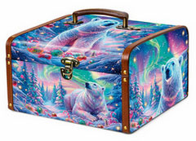 | Сундук Белый медведь | 25x22x15 см | 1200 | 2,572 ₽ | 3,278 ₽
826037/Д26027 | 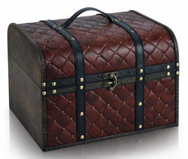 | Сундук с ремнями | 25х19х19 см | 1200 | 3,068 ₽ | 3,809 ₽
826038/Д26014 | 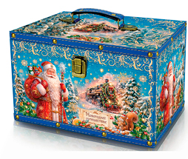 | Сундук Новогодний экспресс | 27х17х17,3 см | 1200 | 2,592 ₽ | 3,300 ₽
826039/Д26022 | 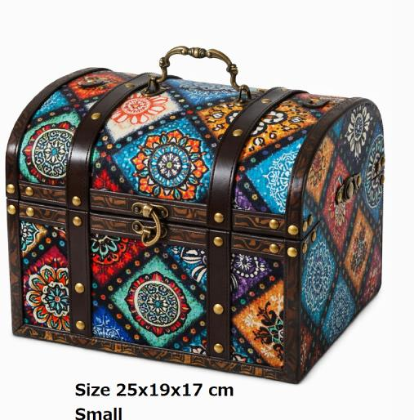 | Сундук калейдоскоп | 25х19х17 см | 1200 | 3,068 ₽ | 3,809 ₽
826040/Д25016 | 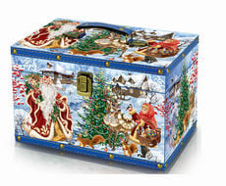 | Сундук новогодняя фантазия | 27х17х17,3 см | 1500 | 2,836 ₽ | 3,559 ₽
826041/Д25022 | 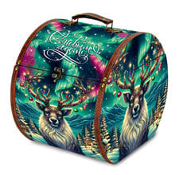 | Сундук Северный гость | 24x30x27 см | 1500 | 4,086 ₽ | 4,896 ₽
826042/Д25021 | 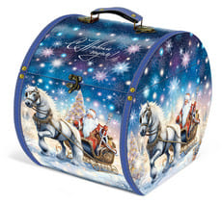 | Сундук Дед Мороз на санях | 24x30x27 см | 1500 | 4,086 ₽ | 4,896 ₽
826043/Д26023 | 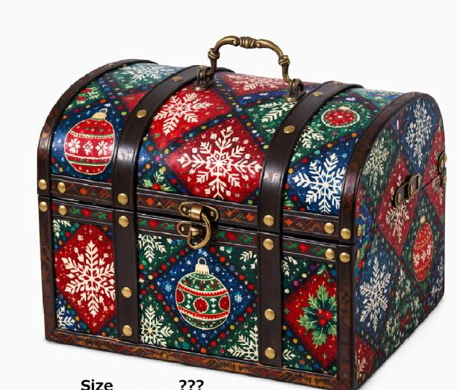 | Ларец Шары | 30х24х21 см | 2000 | 4,180 ₽ | 5,249 ₽
826044/Д24017 | 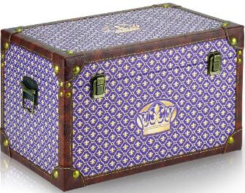 | Сундук Царский | 35х22,5x21,5 см | 2000 | 3,886 ₽ | 4,934 ₽
826045/Д24021 | 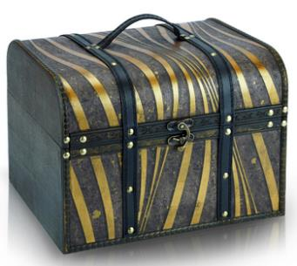 | Ларец Карамель | 32x25x22 см | 2000 | 3,804 ₽ | 4,846 ₽
* Цены действительны до 10 октября 2026 года ** В прайсе указаны цены за составы кондитерских наборов Хит и Элит. Составы кондитерских изделий, запрашивайте у Вашего менеджера. ***НДС 22 % включен в стоимость подарка. ****Стоимость доставки уточняйте у менеджера

